Hoja1
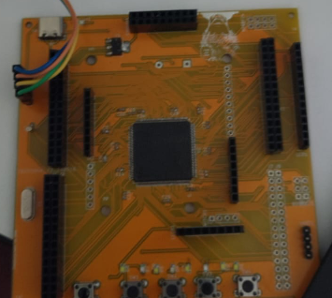
J4 | J3 | J5 | J6
VDD | VDD | VDD | VDD
VDD | VDD | E0 | E1
E3 | E2 | B8 | B9
E5 | E4 | B6 | B7
C13 | E6 | B4 | B5
F1 | F0 | G15 | B3
F3 | F2 | G13 | G14
F5 | F4 | G11 | G12
F7 | F6 | G9 | G10
F9 | F8 | D6 | D7
C0 | F10 | D4 | D5
C2 | C1 | D2 | D3
A0 | C3 | D0 | D1
A2 | A1 | C11 | C12
A4 | A3 | A15 | C10

J1 | J2 | J7 | J8
A6 | A5 | A11 | A12
C4 | A7 | A9 | A10
B0 | C5 | C9 | A8
B2 | B1 | C7 | C8
F12 | F11 | G8 | C6
F14 | F13 | G6 | G7
G0 | F15 | G4 | G5
E7 | G1 | G2 | G3
E9 | E8 | D14 | D15
E11 | E10 | D12 | D13
E13 | E12 | D10 | D11
E15 | E14 | D8 | D9
B11 | B10 | D14 | D15
B13 | B12 | GND | GND
GND | GND | GND | GND

